Sheet1
汕头职业技术学院办公家具采购需求书

序号 | 物品 | 样式 | 材质说明 | 规格(MM) | 单位 | 数量
1 | 胡桃办公桌 | 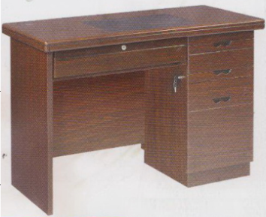 | 1、材质选用优质胡桃木皮贴面，木纹清晰； 右三抽柜，中抽柜（左图为物品外观、结构参考图样，材质以本说明为准） 。 2、基材采用E1级环保型密度纤维板，密度达700kg/立方以上；3、采用绿色环保哑光聚脂漆，台面经过9道精心处理，漆层表面有光泽、手感柔和，漆层均匀，线条流畅，无尘粒、气泡、渣点；4、选用优质五金配件，结构坚实耐用。 | 1200*600*750 | 只 | 50
2 | 办公椅 | 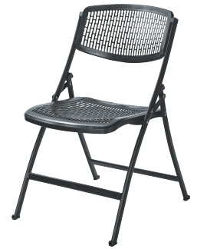 | 椅面：采用进口增强型聚丙烯经低温一次性注射成形的塑胶板，具有耐冲击、抗老化、抗氧化等特点，方便清洁、色调明快，完全符合国际环保要求。 脚架：喷塑脚架 | 常规 | 只 | 76
3 | 铁皮办公桌 | 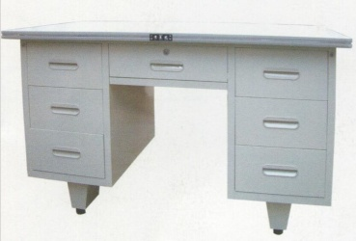 | 1，面料：采用印尼A级防火板，色泽亮丽，经防污处理，同时具备阻燃，易清洁、耐磨等特性。2，基材：采用0.5mm优质冷轧钢钢板，表面磷化处理，耐压、防火、强度大、抗冲击、不易变形。 | 120*60*75 | 只 | 6
4 | 中班台 | 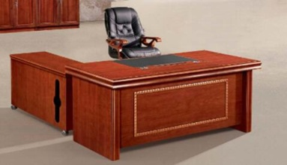 | 1、材质选用优质胡桃木皮，木纹清晰；2、基材采用E1级环保型密度纤维板，密度达700kg/立方以上；3、采用绿色环保哑光聚脂漆台面经过9道精心处理，漆层表面有光泽、手感柔和，漆层均匀，线条流畅，无尘粒、气泡、渣点；4、选用优质五金配件，结构坚实耐用。 | 180*90*76 | 只 | 1
5 | 中班椅 | 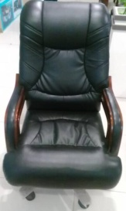 | 1，面料：采用进口牛皮；2，海绵：采用高档低燃高密度泡绵；3，配件：采用气压棒，带倾仰、锁定功能，升降轻便灵活、无噪声、T45G底盘，具倾仰、锁定功能，表面无漏漆现象。4，五星脚：实木 | 常规 | 只 | 3
6 | 二门文件柜 |  | 1、材质选用优质胡桃贴面，纸纹清晰； 2、基材采用E1级环保型密度纤维板，密度达700kg/立方以上；3、采用绿色环保哑光聚脂漆，台面经过9道精心处理，漆层表面有光泽、手感柔和，漆层均匀，线条流畅，无尘粒、气泡、渣点；4、选用优质五金配件，结构坚实耐用。 | 80*40*200 | 只 | 2
7 | 联邦沙发 | 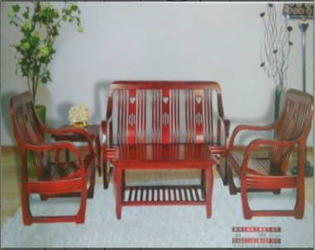 | 单位68*63*86，三位165*63*86 ，长几107*53*42，方几53*53*471、用料：采用优质木材，经过防虫、防腐等化学处理，各项技术指标均达国家标准，不易变形； | 1+1+3+长+方 | 套 | 1
8 | 转椅 | 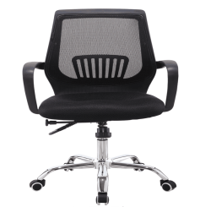 | 优质高级网布；坐垫采用45Kg/m3发泡高密度高回弹优质泡绵；不锈钢五星脚架，一级气压杆，符合国家安全标准测试。 | 常规 | 只 | 1
9 | 保密柜 |  | 1.板材选用特厚门板1.2mm，箱体1.0mm，使防盗提升25%以上。 2.无缝焊接 柜体全部零件衔接部分采用特殊设备完成无缝焊接，在经过磨平，抛光，最后再经过手工电磨塑型，才能完成。使得外观更加美观同时防盗系统提升10%。 3.国内领先门轴系统 门轴系统包括调节机构与减压机构。调节材料采用全钢结构，门上下左右均可调节，减压机构采用钢珠减少摩擦，使门板开启灵活，无噪音。 |  | 只 | 1
10 | 铁皮文件柜 |  | 1、基材：采用0.5mm优质冷轧钢钢板，表面磷化处理，耐压、防火、强度大、抗冲击、不易变形。2、柜体：采用绿色环保型粉末静电喷塑，无毒害无气味，存取资料方便。 3、柜门拉手：ABS材料，坚固、不易破碎、耐磨不褪色。4、门锁：优质锁具，开启灵活，互开率极低，安全系数高 | 86*40*188 | 只 | 10
11 | 铁皮五节柜 |  | 1、基材：采用0.5mm优质冷轧钢钢板，表面磷化处理，耐压、防火、强度大、抗冲击、不易变形。 2、柜体：采用绿色环保型粉末静电喷塑，无毒害无气味，存取资料方便。 3、柜门拉手：ABS材料，坚固、不易破碎、耐磨不褪色。 4、门锁：优质锁具，开启灵活，互开率极低，安全系数高 | 86*40*188 | 只 | 13
 | 项目采购限价64490元（含税、运费、安装调试费）
 | 供应商资质：具备家具制作销售的厂家。
 | 交货时间：合同生效后10天。
 |  |  |  | 总务处
 |  |  |  | 2015.12.08

